공식
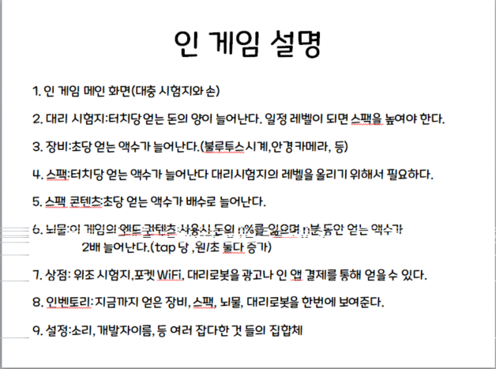
 | 캠프 개발 공식
 | 이름 | 레벨 | 조절 | 필요 돈 공식 | 필요 돈 대입시 | 흭득 증가량 공식 | 증가량 대입시
1. 시험지 |  | 1 |  | (레벨+2)*1.8*2)^3) | 1259 | ((레벨+2)*4*2)^2/5 | 115
1. 장비 |  | 0 |  | ((레벨+2)*1.5*1)^3*300 | 8100 | (레벨+1)^5*10 | 10
2. 장비 |  | 0 |  | ((레벨+2)*1.5*2)^3*500 | 108000 | (레벨+1)^5*20 | 20
3. 장비 |  | 0 |  | ((레벨+2)*1.5*3)^3*1000 | 729000 | (레벨+1)^5*30 | 30
4. 장비 |  | 0 |  | ((레벨+2)*1.5*4)^3*1000 | 1728000 | (레벨+1)^5*40 | 40
5. 장비 |  | 0 |  | ((레벨+2)*1.5*5)^3*1000 | 3375000 | (레벨+1)^5*60 | 60
6. 장비 |  | 0 |  | ((레벨+2)*1.5*6)^3*1000 | 5832000 | (레벨+1)^5*80 | 80
7. 장비 |  | 0 |  | ((레벨+2)*1.5*7)^3*1000 | 9261000 | (레벨+1)^5*100 | 100
8. 장비 |  | 0 |  | ((레벨+2)*1.5*8)^3*1000 | 13824000 | (레벨+1)^5*120 | 120
1. 스팩 |  | 100렙 때 | 구입가능 | 70000000원 | XXX | 대리 시험지 X100% | 230
2. 스팩 |  | 300렙 때 | 구입가능 | 1500000000원 | XXX | 대리 시험지 X150% | 287
3. 스팩 |  | 500렙 때 | 구입가능 | 6000000000원 | XXX | 대리 시험지 X200% | 345
4. 스팩 |  | 700렙 때 | 구입가능 | 18000000000원 | XXX | 대리 시험지 X250% | 402
1. 뇌물 |  | XXX | XXX | 20000000000원 | XXX | 총 장비X50% | *1.5
2. 뇌물 |  | XXX | XXX | 25000000000원 | XXX | 총 장비X80% | *1.8
3. 뇌물 |  | XXX | XXX | 30000000000원 | XXX | 총 장비X100% | *2
4. 뇌물 |  | XXX | XXX | 35000000000원 | XXX | 총 장비X150% | *2.5
1.상점 |  | 1 |  | 현금:330$ | Tap당 얻는 돈 증가 | 10 | 1.1
2.상점 |  | 1 |  | 현금:330$ | 초당 얻는 돈 증가 | 10 | 1.1
3.상점 |  | XXX | XXX | 현금: 2,200$ | 1초에 N Tap을 한다

